Лист 1
Прайс-лист
МИР ПРЯЖИ

В валюте: руб. (курс 1).
Цены указаны на 07.08.2020

№ | Номенклатура/ Характеристика номенклатуры | Описание | Изображение | Артикул | Цена | Ед. | Остаток | Ссылка на сайт
 | Сантиметр "Hobby&Pro" 20 мм х 150 см | Сантиметр "Hobby&Pro" 20 мм х 150 см | 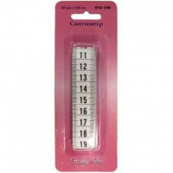 | 610150 | 29.59 |  |  | Изображение
 | Сантиметр "Hobby&Pro" 20 мм х 150 см |  |  |  | 29.59 | шт | 89 | Изображение
 | Сантиметр-рулетка "Hobby&Pro", 150 см | Сантиметр-рулетка "Hobby&Pro", 150 см | 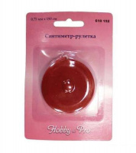 | 610152 | 34.80 |  |  | Изображение
 | Сантиметр-рулетка "Hobby&Pro", 150 см |  |  |  | 34.80 | шт | 19 | Изображение

